Test Case 40
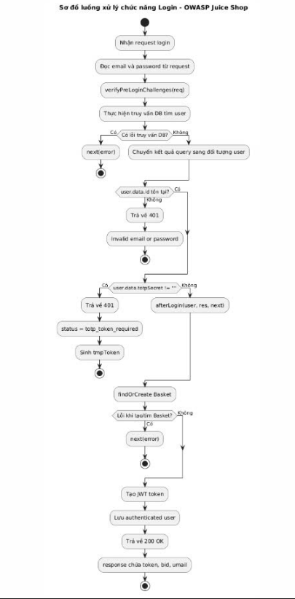
White-box TC ID | Path | Điều kiện đầu vào | Nhánh được bao phủ | Kết quả mong đợi
WBTC_LOGIN_01 | P1 | User không tồn tại | Nhánh else | 401 Invalid email or password
WBTC_LOGIN_02 | P2 | User hợp lệ, không bật 2FA | Nhánh else if (user.data?.id) | 200 OK
WBTC_LOGIN_03 | P3 | User hợp lệ, có bật 2FA | Nhánh if (user.data?.id && user.data.totpSecret !== '') | 401 + tmpToken
WBTC_LOGIN_04 | P4 | Lỗi query DB | Nhánh catch(error) | next(error)
WBTC_LOGIN_05 | P5 | SQL Injection | Nhánh query bị khai thác | 200 OK, chứng minh lỗ hổng

